開箱 No.031 Mine Defender
開箱 No.031 Mine Defender
日期 2025.05.07 ｜ 来源 https://ezslotdesign.com/slot-unboxing031/

【基本資料】
• 發行商：ELK Studios
• 發佈時間：2025/05/06
• 遊戲格局：6x6
• 獲勝方式：Scatter Pays
• 最大獎金：10,000X
• 玩家扮演：底部那位拿炮的守礦小英雄
[影片] https://www.youtube.com/watch?v=SA9f7Id9ZxA
【玩法特色】
從一個老虎機 Game Designer 的角度來看，這款遊戲表面上是 Scatter Pays 的 6x6 格局，但同時看起來又是一款塔房遊戲，玩家操控畫面底部的砲塔英雄，每一次 spin 就像是開啟新一輪的防守。
另外《Mine Defender》的設計也是一款很聰明地轉移玩家注意力的遊戲，這款遊戲不再讓玩家只專注在是否有得分，它透過「強化火力」、「獲得武器」、「累積殺敵進度」這些非即時得分的元素，創造一種明確的正向回饋。玩家沒拿到圖案消除贏分獎金沒關係，只要看到砲塔變強了、打的敵人變多了、Boss 好像快要來了——這些都會讓玩家感受到『進展』，並帶來正向回饋的心理感受。
這樣的節奏設計，讓掉落圖案的權重與排列組合不再只是影響是否有贏分，而是成為推動劇情與動作進程的驅動器。有時候，一次Spin的遊玩過程本身比有沒有中獎帶來更多的爽感，這確實是非常厲害的設計。
【特殊系統】
• Combo Chains：消除掉下特色不再只是新圖案，場上有敵人時你還能每次都開槍射擊，不管有沒有贏分，都有回饋感。
• Mine Features：除了玩家的砲塔以外，還有核彈、飛彈、雷射等等額外的武器都成了遊戲特色道具
• Boss Battle：這裡還真有 Boss，戰勝後有機會獲得超級大獎
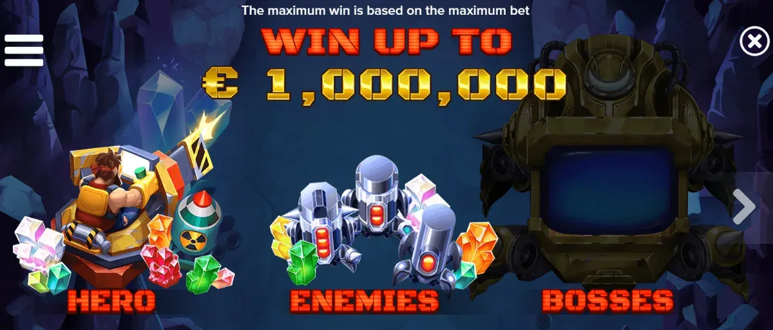

一款有英雄、敵人、Boss的老虎機遊戲你見過嗎?
【視覺與音效】
《Mine Defender》的視覺風格接近「風格化 2D 動畫搭配強對比色塊」，讓角色與爆炸效果顯得清晰鮮明，類似某些手繪風格的獨立遊戲作品。沒有追求擬真質感，而是透過清晰的圖像分層、鮮明的輪廓線條，讓戰鬥讀性與動作感十足。
音樂部分則是本作最令人驚喜的地方。無論是平時背景音樂還是各種武器音效、戰鬥節奏，都遠遠超過一般老虎機配樂的水準，尤其是免費遊戲每次觸發後，都像是要開始緊張的新一局塔防遊戲。敵人出場會有明確音階提示，Combo 成功時閃光與爆破音效完美同步，Boss 登場更直接拉滿全場張力，讓整體沉浸感往上推了一層樓。
【結論】
如果你玩膩了一般的老虎機，或是想要偶爾換個口味玩個特別的，那麼來試試《Mine Defender》 絕對不會讓你失望。它或許不會變成你最愛的老虎機遊戲，但不像9成以上的老虎機玩完很快就忘了，這款只要你玩過就一定很有印象。
如果你喜歡這類內容，也想支持我們或支持特定作者持續創作、維持網站營運，可以請喝杯咖啡 ☕。你的贊助會幫助我們投入更多時間寫文章、解析遊戲邏輯，並讓這個網站維持無廣告的狀態。我們會持續撰寫與老虎機設計有關的實戰經驗、玩法分析與機率結構，感謝你的支持！

